Sheet1
loại nước | mã | tên | hình ảnh | mô tả | giá | ngày
Cà phê truyền thống | NU01 | Cà phê đen đá | 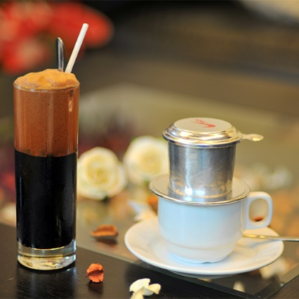 | Dành cho những tín đồ cà phê đích thực! Hương vị cà phê truyền thống được phối trộn độc đáo tại Mingcha. Cà phê đậm đà pha hoàn toàn từ Phin, cho thêm 1 thìa đường, một ít đá viên mát lạnh, tạo nên Phin Đen Đá mang vị cà phê đậm đà chất Phin. | 25000
 | NU02 | Cà phê đen nóng | 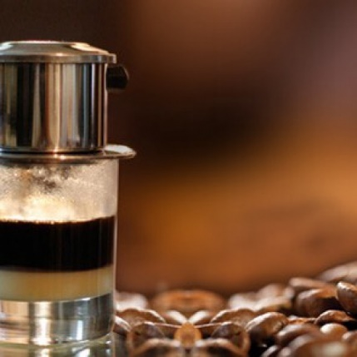 | Cà phê đen nóng nguyên vị thơm ngon và đậm sâu như một mối tình. Ai đã yêu rồi sẽ không thể nào quên. Và mình cũng vậy, mình đã yêu, yêu đến say đắm hương vị mộc mạc của ly cà phê này. Thật lạ, khi nói đến cà phê đen thì hầu như ai cũng nghĩ ngay là đắng. Nhưng đối với mình thì vị đắng này mang đến những trải nghiệm về cà phê hết sức tự nhiên, nhẹ nhàng và sâu lắng nhất. | 22000
 | NU03 | Cà phê sữa đá | 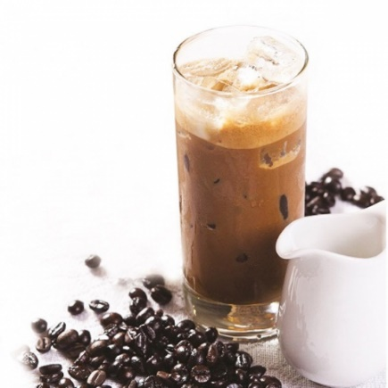 | Hương vị cà phê Việt Nam đích thực! Từng hạt cà phê hảo hạng được chọn bằng tay, phối trộn độc đáo giữa hạt Robusta từ cao nguyên Việt Nam, thêm Arabica thơm lừng. Cà phê được pha từ Phin truyền thống, hoà cùng sữa đặc sánh và thêm vào chút đá tạo nên ly Phin Sữa Đá – Đậm Đà Chất Phin. | 29000
Cà phê Espresso | NU04 | Café Cappuccino |  | Ly cà phê sữa đậm đà thời thượng! Một chút đậm đà hơn so với Latte, Cappuccino của chúng tôi bắt đầu với cà phê espresso, sau đó thêm một lượng tương đương giữa sữa tươi và bọt sữa cho thật hấp dẫn. Bạn có thể tùy thích lựa chọn uống nóng hoặc dùng chung với đá. | 45000
 | NU05 | Café Caramel Macchiato |  | Thỏa mãn cơn thèm ngọt! Ly cà phê Caramel Macchiato bắt đầu từ dòng sữa tươi và lớp bọt sữa béo ngậy, sau đó hòa quyện cùng cà phê espresso đậm đà và sốt caramel ngọt ngào. Thông qua bàn tay điêu luyện của các chuyên gia pha chế, mọi thứ hoàn toàn được nâng tầm thành nghệ thuật! Bạn có thể tùy thích lựa chọn uống nóng hoặc dùng chung với đá. | 69000
 | NU06 | Café Americano |  | Americano tại Oanh Coffee là sự kết hợp giữa cà phê espresso thêm vào nước đun sôi. Bạn có thể tùy thích lựa chọn uống nóng hoặc dùng chung với đá. | 45000
 | NU07 | Hazelnut Macchiato | 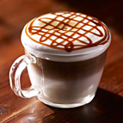 | Nó là một sự kết hợp tuyệt hảo, với lớp macchiato ngọt ngào, beo béo lại dậy mùi Hạt Phỉ thơm thơm. | 69000
 | NU08 | Ristretto Bianco | 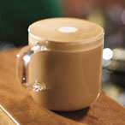 | Ristretto Bianco là món nước trong dòng Espresso có hương vị cà phê đậm đà với độ mượt mà của bọt sữa tạo ra hương vị độc đáo cho thức uống này. | 65000
 | NU09 | Café Latte |  | Ly cà phê sữa ngọt ngào đến khó quên! Với một chút nhẹ nhàng hơn so với Cappuccino, Latte của chúng tôi bắt đầu với cà phê espresso, sau đó thêm sữa tươi và bọt sữa một cách đầy nghệ thuật. Bạn có thể tùy thích lựa chọn uống nóng hoặc dùng chung với đá. | 65000
 | NU10 | Café Mocha |  | Một thức uống yêu thích được kết hợp bởi giữa sốt sô cô la ngọt ngào, sữa tươi và đặc biệt là cà phê espresso đậm đà mang thương hiệu Oanh Coffee. Bạn có thể tùy thích lựa chọn uống nóng hoặc dùng chung với đá. | 69000
 | NU11 | Espresso Macchiato |  | Đích thực là ly cà phê espresso ngon đậm đà! Được chiết xuất một cách hoàn hảo từ loại cà phê rang được phối trộn độc đáo từ những hạt cà phê Robusta và Arabica chất lượng hảo hạng. | 45000
Đá xay | NU12 | Matcha Đá Xay | 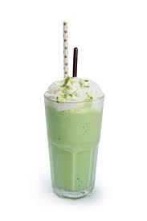 | Matcha thanh, nhẫn, và đắng nhẹ được nhân đôi sảng khoái khi uống lạnh. Nhấn nhá thêm những nét bùi béo của kem và sữa. Gây thương nhớ vô cùng! | 58000
 | NU13 | Chocolate Đá Xay |  | Bột chocolate nguyên chất hoà cùng sữa tươi béo ngậy, ấm nóng. Vị ngọt tự nhiên, không gắt cổ, để lại một chút đắng nhẹ, cay cay trên đầu lưỡi. | 55000
 | NU14 | Cafe caramel đá xay |  | Dư vị nồng nàn của cà phê sánh đôi hoàn hảo với caramel ngọt ngào như vòng tay âu yếm, đệm thêm một chút béo ngậy của sữa và kem tươi, tạo nên vi ngọt đậm mà hòa nhã. | 55000
 | NU15 | Đào Việt Quất Đá Xay | 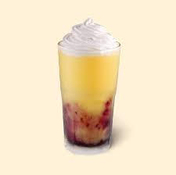 | Vị đào quen thuộc, được khoác lên mình dáng vẻ thanh mát hơn khi kết hợp với mứt berry và lớp kem ngọt béo ngậy, cho hương vị kích thích vị giác đầy lôi cuốn và khoan khoái ngay từ ngụm đầu tiên. | 58000
 | NU16 | Đá xay dâu tây |  | Đồ uống mát lạnh vào ngày nóng vị dâu tây tươi thơm ngon | 58000
Trà trái cây | NU17 | Trà đào truyền thống |  | Vị thanh ngọt của đào Hy Lạp, vị chua dịu của Cam Vàng nguyên vỏ, vị chát của trà đen tươi được ủ mới mỗi 4 tiếng, cùng hương thơm nồng đặc trưng của sả chính là điểm sáng làm nên sức hấp dẫn của thức uống này. Sản phẩm hiện có 2 phiên bản Nóng và Lạnh phù hợp cho mọi thời gian trong năm. | 40000
 | NU18 | Trà hoa quả nhiệt đới | 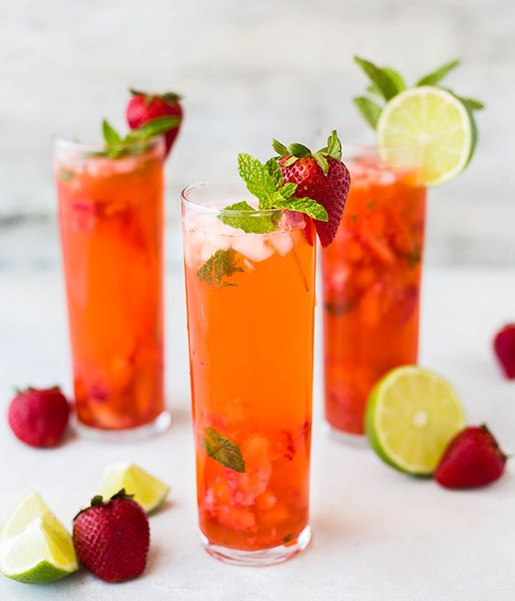 | Trà trái cây là thức uống được kết hợp từ hương thơm đặc trưng và vị đắng nhẹ của trà hòa quyện cùng vị chua ngọt, thanh mát của các loại hoa quả. Đồng thời đây cũng là thức uống hội tụ nhiều màu sắc hấp dẫn mà cả trẻ con hay người lớn đều thích mê. | 35000
 | NU19 | TRÀ VẢI HOA HỒNG | 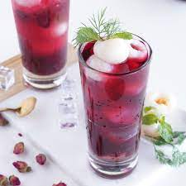 | Trà vải hoa hồng chuẩn ngon hảo hạng, thức uống bừng tỉnh mọi giác quan. Đậm vị trà, thơm nhẹ nhàng đặc trưng. Trà hoa hồng dịu nhẹ thanh mát đã khát, Uống là thích ngay! | 35000
 | NU20 | Trà Hạt Sen Đá |  | Nền trà oolong hảo hạng kết hợp cùng hạt sen tươi, bùi bùi và lớp foam cheese béo ngậy. Trà hạt sen là thức uống thanh mát, nhẹ nhàng phù hợp cho cả buổi sáng và chiều tối. | 49000
 | NU21 | Trà Long Nhãn Hạt Sen |  | Thức uống mang hương vị của nhãn, của sen, của trà Oolong đầy thanh mát cho tất cả các thành viên trong dịp Tết này. An lành, thư thái và đậm đà chính là những gì Oanh Coffee mong muốn gửi trao đến bạn và gia đình. | 39000
 | NU22 | Trà Đào Cam Sả Đá | 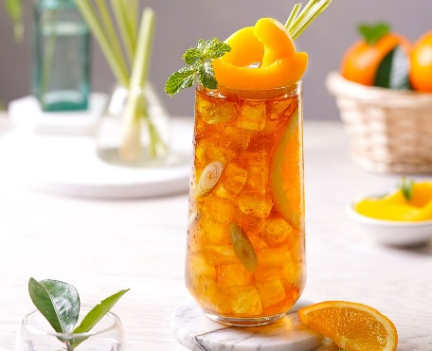 | Vị thanh ngọt của đào, vị chua dịu của Cam Vàng nguyên vỏ, vị chát của trà đen tươi được ủ mới mỗi 4 tiếng, cùng hương thơm nồng đặc trưng của sả chính là điểm sáng làm nên sức hấp dẫn của thức uống này. | 49000
 | NU23 | Trà táo chanh nha đam | 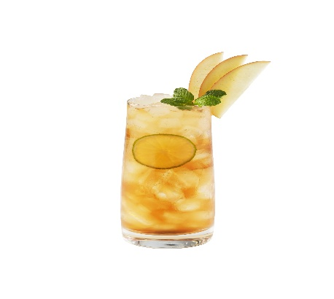 | Trà thơm mát vị chua ngọt, kèm nha đam giòn giòn lạ miệng, không chỉ giúp giải nhiệt mà còn giúp đẹp da. | 45000
 | NU24 | Trà vải nha đam |  | Trà vải nha đam là món uống thanh nhiệt, giải khát phù hợp cho mùa hè oi bức. Trà vải nha đam thanh mát thơm ngọt. | 49000
 | NU25 | Trà Ô Long Dâu | 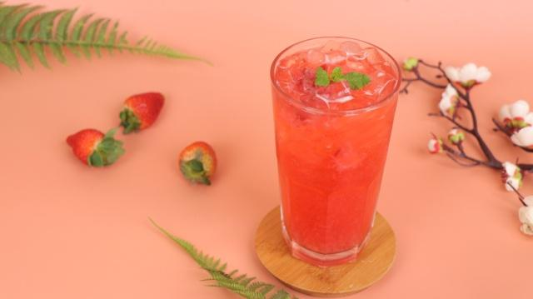 | Trà ô long có chứa nhiều chất khoáng, vitamin, chất chống lão hóa, còn dâu tây là nguồn vitamin C tuyệt vời. Nếu kết hợp trà oolong và dâu ta có được một ly trà oolong dâu giàu dinh dưỡng, lại thanh mát, có tác dụng giải nhiệt cho những ngày hè nực nội. | 35000

